상품제안서
나오 목어깨 온열 롤링안마기 | 상품코드: S25863

 |  |  |  |  |  |  | 02-713-8555 | www.synergygift.co.kr
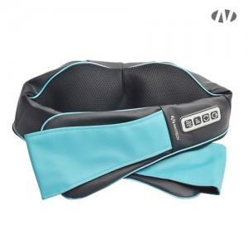 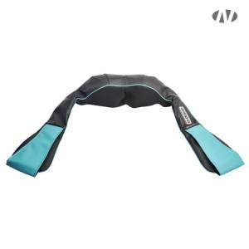 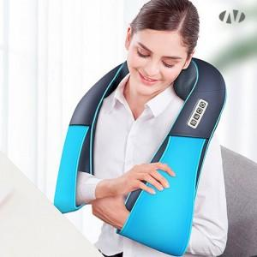

【상세/제작정보】 | <p>1. 온열기능<br>2. 360도 롤링지압<br>3. 15분 타이머<br>4. 정방향, 역방향 조절가능<br>5. 이지 조작버튼​</p><p>&nbsp;</p><br>인쇄 및 선물포장 불가 [손잡이 있음]<br><br>가능작업 : 스티커 출력 및 부착

【인쇄/포장옵션】 | 스티커 / 종이상자

【공급단가】 | 수량 | 30~ | 50~ | 100~ | 300~ | 500~
*VAT별도 | 단가 | 26,130원 | 25,500원 | 24,460원 | 23,830원 | 23,200원

【상품 URL】 | https://www.synergygift.co.kr:443/src/goods_detail.php?gdno=25863

